Sheet1
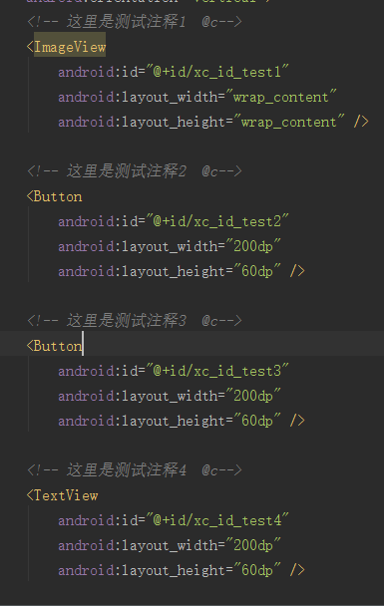
2 复制xml文件的绝对路径，点击解析按钮

3 输出结果

3.1 生成字段与注释
3.2 @c表示生成switch监听代码
3.3 生成viewhodler的代码

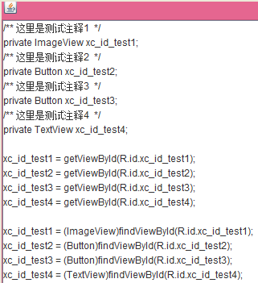
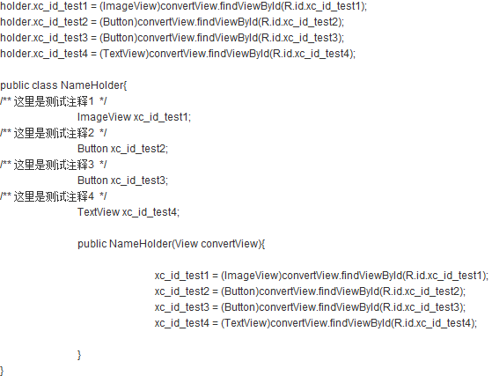

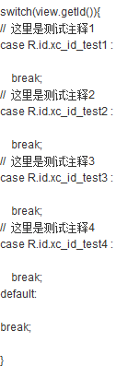

1 xml文件

